Hinweise
Hinweise zur Abrechnung von Personalausgaben im Zwischen-/Verwendungsnachweis bei Erhalt von Kurzarbeitergeld und Corona-Unterstützungen

VWN Ergänzung - Abrechnung KUG und Corona-Unterstützungen (ESF)
Formularversion: V 2.0 vom 02.01.23 - öffentlich -

Sofern Sie im »Ergänzungsblatt zum VWN – Kurzarbeitergeld und Corona-Unterstützungen« eine der gekennzeichneten
Fragen mit "ja" beantwortet haben, beachten Sie bitte die nachfolgenden Hinweise zur Abrechnung der Personalausgaben.

1. | Corona-Sonderprämien sind freiwillige Zahlungen an Ihre Beschäftigten und deshalb nicht förderfähig. Sie dürfen
 | nicht bei den direkten Personalausgaben abgerechnet werden. Ausnahmen liegen nur vor bei einer tariflichen
 | Sonderzahlung nach dem Tarifvertrag über eine einmalige Corona-Sonderzahlung vom 25.10.2020
 | (TV Corona-Sonderzahlung 2020, TVöD) oder nach dem Tarifvertrag über einen einmalige Corona-Sonderzahlung
 | vom 29.011.2021 (TV Corona-Sonderzahlung, TV-L) bzw. bei einem gesetzlichen Anspruch gemäß § 150a SGB XI für
 | Pflegekräfte vor.

2. | Ausgleichszahlungen nach dem Infektionsschutzgesetz (IfSG) sind nicht förderfähig und demzufolge vom
 | Arbeitsentgelt (AN-Brutto) abzusetzen (ähnlich dem Sachverhalt "Krank ohne Lohnfortzahlung"). Sie tragen in die
 | Belegliste 1.1 Ihres Verwendungsnachweises/Zwischennachweises nur das um die Ausgleichzahlung gekürzte
 | Entgelt (lt. Gehaltsabrechnung) ein.

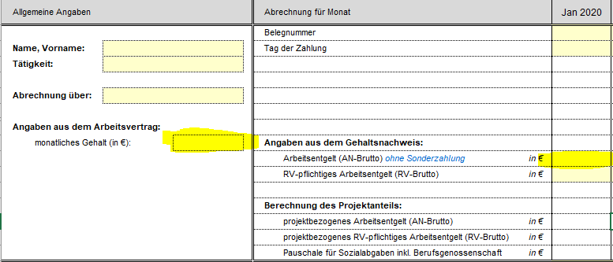

3. | Kurzarbeitergeld (KUG) ist ebenfalls nicht förderfähig und daher vom monatlichen Arbeitsentgelt in Abzug zu
 | bringen. In die Belegliste 1.1 Ihres Verwendungsnachweises/Zwischennachweises tragen Sie dementsprechend
 | das um das KUG gekürzte Entgelt (lt. Gehaltsabrechnung) ein.

4. | Besonderheiten bei der Eintragung im Verwendungsnachweis/Zwischennachweis
 | Belegliste 1.1 (Ausgaben für Personal)

4.1 | Abrechnung über Stellenanteile bei unterschiedlichen Stellenanteilen in den einzelnen Monaten:
 | Soweit in einem oder mehreren Monaten der Projektlaufzeit für einen Projektmitarbeitenden Ausgleichszahlungen
 | nach dem IfSG oder KUG vom monatlichen Arbeitsentgelt abzuziehen sind und sich die Stellenanteile in diesen
 | Monaten geändert haben, legen Sie bitte für jeden neuen Stellenanteil einen weiteren neuen Block für den Mitarbei-
 | tenden an. Beim monatlichen Arbeitsentgelt geben Sie bitte das gekürzte Entgelt (lt. Gehaltsabrechnung) ein.

 | Von der Bewilligung abweichende Stellenanteile während der Kurzarbeit bedingen in der Regel eine Anpassung der
 | arbeitsvertraglichen Vereinbarung. In diesen Fällen reichen Sie uns diese Vereinbarungen ein und beschreiben im
 | Sachbericht die personellen Änderungen. Den neuen vereinbarten Stellenanteil erfassen Sie bitte bei den
 | allgemeinen Angaben (siehe Beispiel).

 | Sollten Sie eine solche Vereinbarung nicht getroffen und sich die Projektstellenanteile durch Kurzarbeit erhöht oder
 | verringert haben (also nicht mehr den bewilligten Stellenanteilen entsprechen), füllen Sie zur Untersetzung Ihrer
 | Angaben zwingend die Excel-Tabelle »Stellenanteil KUG« aus. | zur Übersicht »Stellenanteil KUG«
 | Den neuen Stellenanteil aus Ihrer Übersicht "Stellenanteil KUG", Spalte »tatsächlicher Projekteinsatz für o. a.
 | Aktenzeichen« (Spalte H) erfassen Sie bitte bei den allgemeinen Angaben (siehe Beispiel).

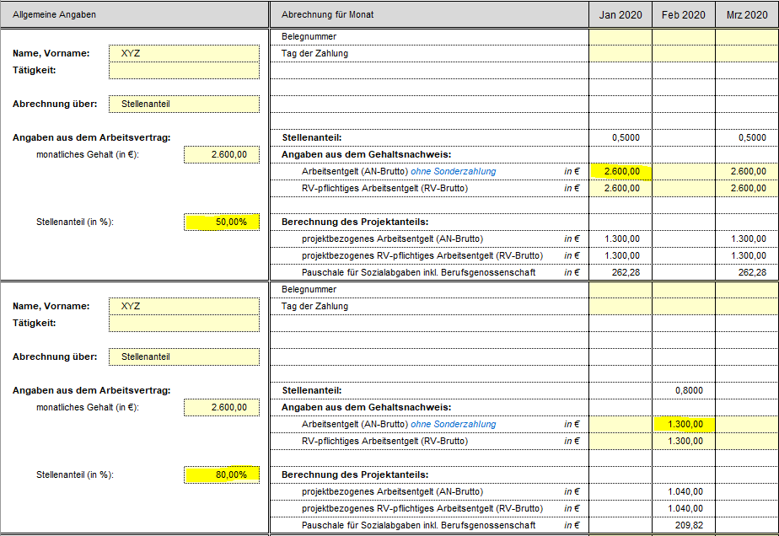

 | Hinweis, falls Sie die abweichende Projektarbeitszeit nach Stunden dokumentiert haben sollten:
 | Sofern der Projektmitarbeitende über einen Stellenanteil bewilligt wurde, nehmen Sie die Abrechnung bitte weiterhin
 | über Stellenanteile vor. Rechnen Sie hierfür die tatsächliche Arbeitszeit (Stunden) im Projekt als Anteil der tatsäch-
 | lichen Gesamtarbeitszeit (Stunden) um und geben Sie dies als Stellenanteil in die Anlage ein. Alternativ können Sie
 | hierfür auch die Excel-Tabelle »Stellenanteil KUG« verwenden und den neuen Stellenanteil aus der Spalte »tatsäch-
 | licher Projekteinsatz für o. a. Aktenzeichen« (Spalte H) eintragen. Sofern sich dadurch monatlich unterschiedliche
 | Stellenanteile ergeben, verfahren Sie bitte wie oben bei unterschiedlichen Stellenanteilen in einzelnen Monaten be-
 | schrieben.

4.2 | Abrechnung über Stundenanteile
 | Sofern für Projektmitarbeitende die Abrechnung über Stundenanteile bewilligt wurde, nehmen Sie die Eintragung in
 | der Belegliste 1.1 bitte in den Monaten, in welchen KUG/Ausgleich nach dem IfSG in Anspruch genommen wurde,
 | weiterhin nach Stundenanteilen vor. Bei Abrechnung über Stundenanteile beachten Sie bitte, dass sich der
 | Urlaubsanspruch p. a. durch Bezug von KUG unter Umständen verringert.

5. | Unterstützungen und/oder Ausgleichszahlungen, die nicht den lfd. Nr. 2 und 3 zuzuordnen sind, geben Sie, sofern
 | diese direkten Projektbezug haben, bei den zusätzlichen Einnahmen 1.2 im Finanzierungsteil des Verwendungs-
 | nachweises/Zwischennachweises an. Diese minimieren den ESF-Zuschuss und ggf. die Mittel anderer Zuwen-
 | dungsgeber.

